РК-3
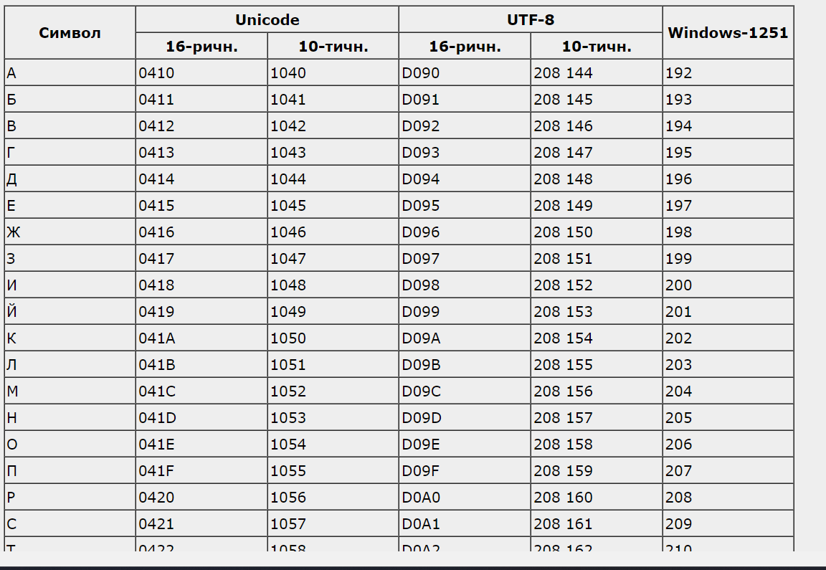
 |  |  |  |  |  |  |  |  | Кодировка | Win-1251

 |  |  |  |  |  |  |  |  | С
 |  |  |  |  |  |  |  |  | 1 | 1 | 0 | 1 | 0 | 0 | 0 | 1
 |  |  |  |  |  |  |  |  | А
 |  |  |  |  |  |  |  |  | 1 | 1 | 0 | 0 | 0 | 0 | 0 | 0
 |  |  |  |  |  |  |  |  | В
 |  |  |  |  |  |  |  |  | 1 | 1 | 0 | 0 | 0 | 0 | 0 | 1

Исходное сообщение | 1 | 2 | 3 | 4 | 5 | 6 | 7 | 8 | 9 | 10 | 11 | 12 | 13 | 14 | 15 | 16 | 17 | 18 | 19 | 20 | 21 | 22 | 23 | 24
 | 1 | 1 | 0 | 1 | 0 | 0 | 0 | 1 | 1 | 1 | 0 | 0 | 0 | 0 | 0 | 0 | 1 | 1 | 0 | 0 | 0 | 0 | 0 | 1

 | 1 | 2 | 3 | 4 | 5 | 6 | 7 | 8 | 9 | 10 | 11 | 12 | 13 | 14 | 15 | 16 | 17 | 18 | 19 | 20 | 21 | 22 | 23 | 24 | 25 | 26 | 27 | 28 | 29 | 30
 | 0 | 1 | 1 | 0 | 1 | 0 | 0 | 0 | 1 | 0 | 0 | 0 | 1 | 1 | 1 | 1 | 0 | 0 | 0 | 0 | 0 | 0 | 1 | 1 | 0 | 0 | 0 | 0 | 0 | 1
 |  |  |  |  |  |  |  |  |  |  |  |  |  |  |  |  |  |  |  |  |  |  |  |  |  |  |  |  |  |  | 6 | 1
 |  |  |  |  |  |  |  |  |  |  |  |  |  |  |  |  |  |  |  |  |  |  |  |  |  |  |  |  |  |  | 5 | 1
 |  |  |  |  |  |  |  |  |  |  |  |  |  |  |  |  |  |  |  |  |  |  |  |  |  |  |  |  |  |  | 6 | 0
 |  |  |  |  |  |  |  |  |  |  |  |  |  |  |  |  |  |  |  |  |  |  |  |  |  |  |  |  |  |  | 6 | 0
 |  |  |  |  |  |  |  |  |  |  |  |  |  |  |  |  |  |  |  |  |  |  |  |  |  |  |  |  |  |  | 3 | 1

Полученное сообщение | 1 | 2 | 3 | 4 | 5 | 6 | 7 | 8 | 9 | 10 | 11 | 12 | 13 | 14 | 15 | 16 | 17 | 18 | 19 | 20 | 21 | 22 | 23 | 24 | 25 | 26 | 27 | 28 | 29 | 30
 | 0 | 1 | 1 | 0 | 1 | 0 | 0 | 0 | 1 | 0 | 0 | 1 | 1 | 1 | 1 | 1 | 0 | 0 | 0 | 0 | 0 | 0 | 1 | 1 | 0 | 0 | 0 | 0 | 0 | 1
 |  |  |  |  |  |  |  |  |  |  |  |  |  |  |  |  |  |  |  |  |  |  |  |  |  |  |  |  |  |  | 6 | 0 | 1
 |  |  |  |  |  |  |  |  |  |  |  |  |  |  |  |  |  |  |  |  |  |  |  |  |  |  |  |  |  |  | 5 | 1 | 2
 |  |  |  |  |  |  |  |  |  |  |  |  |  |  |  |  |  |  |  |  |  |  |  |  |  |  |  |  |  |  | 7 | 1 | 4
 |  |  |  |  |  |  |  |  |  |  |  |  |  |  |  |  |  |  |  |  |  |  |  |  |  |  |  |  |  |  | 7 | 1 | 8
 |  |  |  |  |  |  |  |  |  |  |  |  |  |  |  |  |  |  |  |  |  |  |  |  |  |  |  |  |  |  | 3 | 1 | 16
 | 4+8=12
Ошибка : | 12 бит

